Souhrn
 | Dodavatel: |  |  |  |  |  |  |  |  | Označení zakázky:
 | CHALUPA Interiéry s.r.o. |  |  |  |  |  |  |  |  | Odběratel: |  |  |  | !!!! Prosíme všechny tvůrce kusovníků, aby ukládali tento dokument s příponou, s jakou byl vytvořen (XLSM), děkujeme !!!!
 | tel: 777 194 007 |  |  |  |  |  |  |  |  | tel:
 | e - mail: jira@chalupainteriery.cz |  |  |  |  |  |  |  |  | e-mail:

 |  |  | OBYČEJNÉ LEPIDLO "EVA" |  | DOPRAVA "ZÁVOZ" |  | PALETA
 |  |  | NE |  | NE |  | ANO

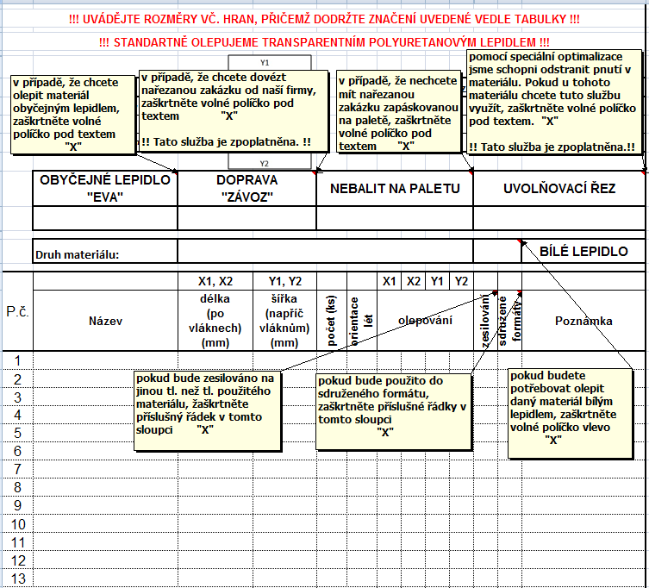
poř.č. | Materiál | Celková plocha vč. zesílení | Plocha zesílení | Plocha SF | ABS 22/0,5 | ABS 22/2 | ABS 42/0,5 | ABS 42/2 | ABS 22/1 | ABS 42/1 | počet | Bílé lepidlo | Uvolňovací řez |  | VZOR
 |  | m2 | m2 | m2 | bm | bm | bm | bm | bm | bm | KS
1.
2.
3.
4.
5.
6.
7.
8.

 | Součet celé zakázky | 0 | 0 | 0 | 0 | 0 | 0 | 0 | 0 | 0 | 0

 | STANDARTNĚ OLEPUJEME TRANSPARENTNÍM POLYURETANOVÝM LEPIDLEM
 | OBYČEJNÝM LEPIDLEM "EVA" OLEPUJEME POUZE 1X TÝDNĚ !!!
 | STANDARTNÍ BALENÍ JE NA PALETU (ZPOPLATNĚNO), POKUD NENÍ UVEDENO JINAK
 | STANDARTNĚ JE ODBĚR VLASTNÍ, POKUD NENÍ UVEDENO JINAK

!!!!! NEODEBRANÉ ZBYTKY ZE ZAKÁZEK, PROPADAJÍ VE PROSPĚCH NAŠÍ SPOLEČNOSTI !!!!!

